Sheet1
Scene No. | 2
Quest Title | 世界上最轻的树木
Quest Log | 完成任务
Map No. | 9
 | 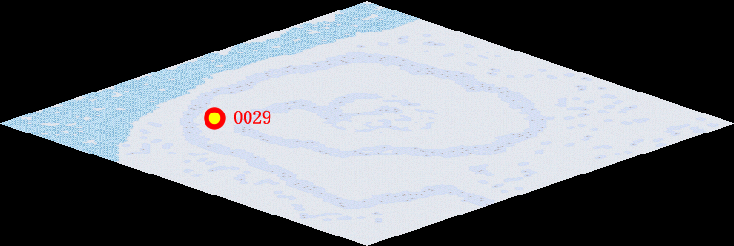
NPC No. | 28
Condition
Dialog | 原来轻木有这么高的价值，那我造船的时候就选它了，谢谢。
Select | 1：完成，2：取消
Result | 1 :关闭对话框 消除Qlog-0100-001 , 2 : 关闭对话框

NPC No. | 20
Condition
Dialog | 轻木比较好吧。
Select | 1：确定
Result | 1：关闭对话框

ScriptFile | Qlog-0100-002.scr
 | Q0028-0100-002.scr
 | Q0020-0100-002.scr

